Mapa_kraje_vyvoj
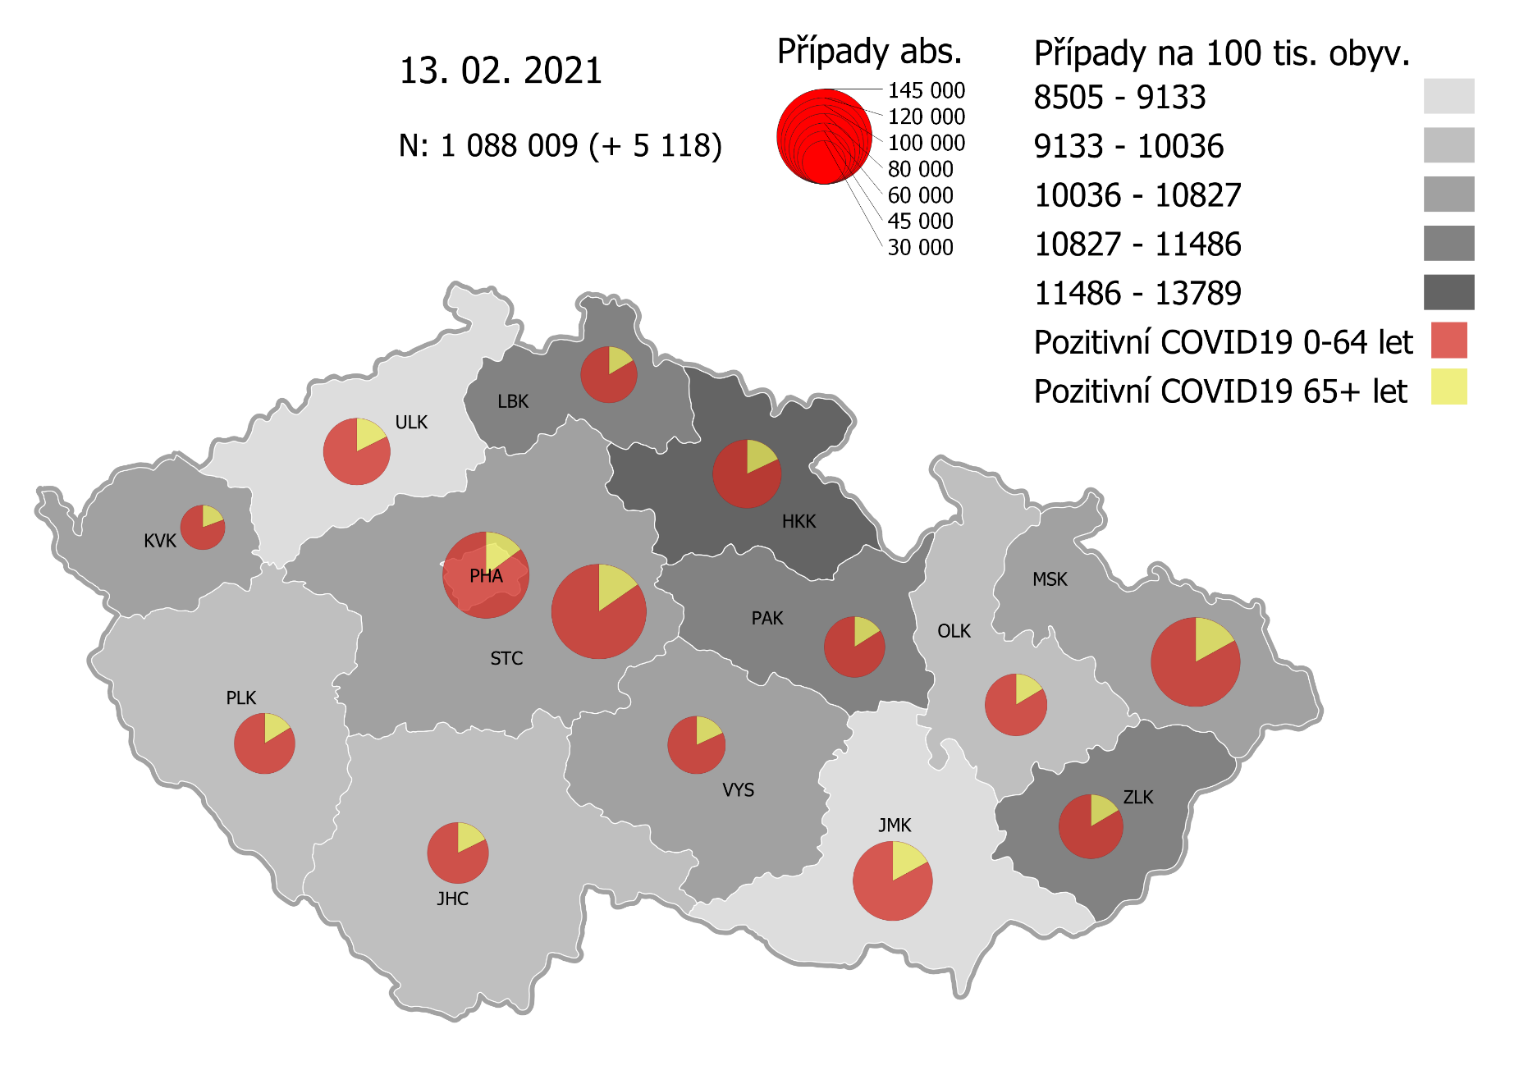
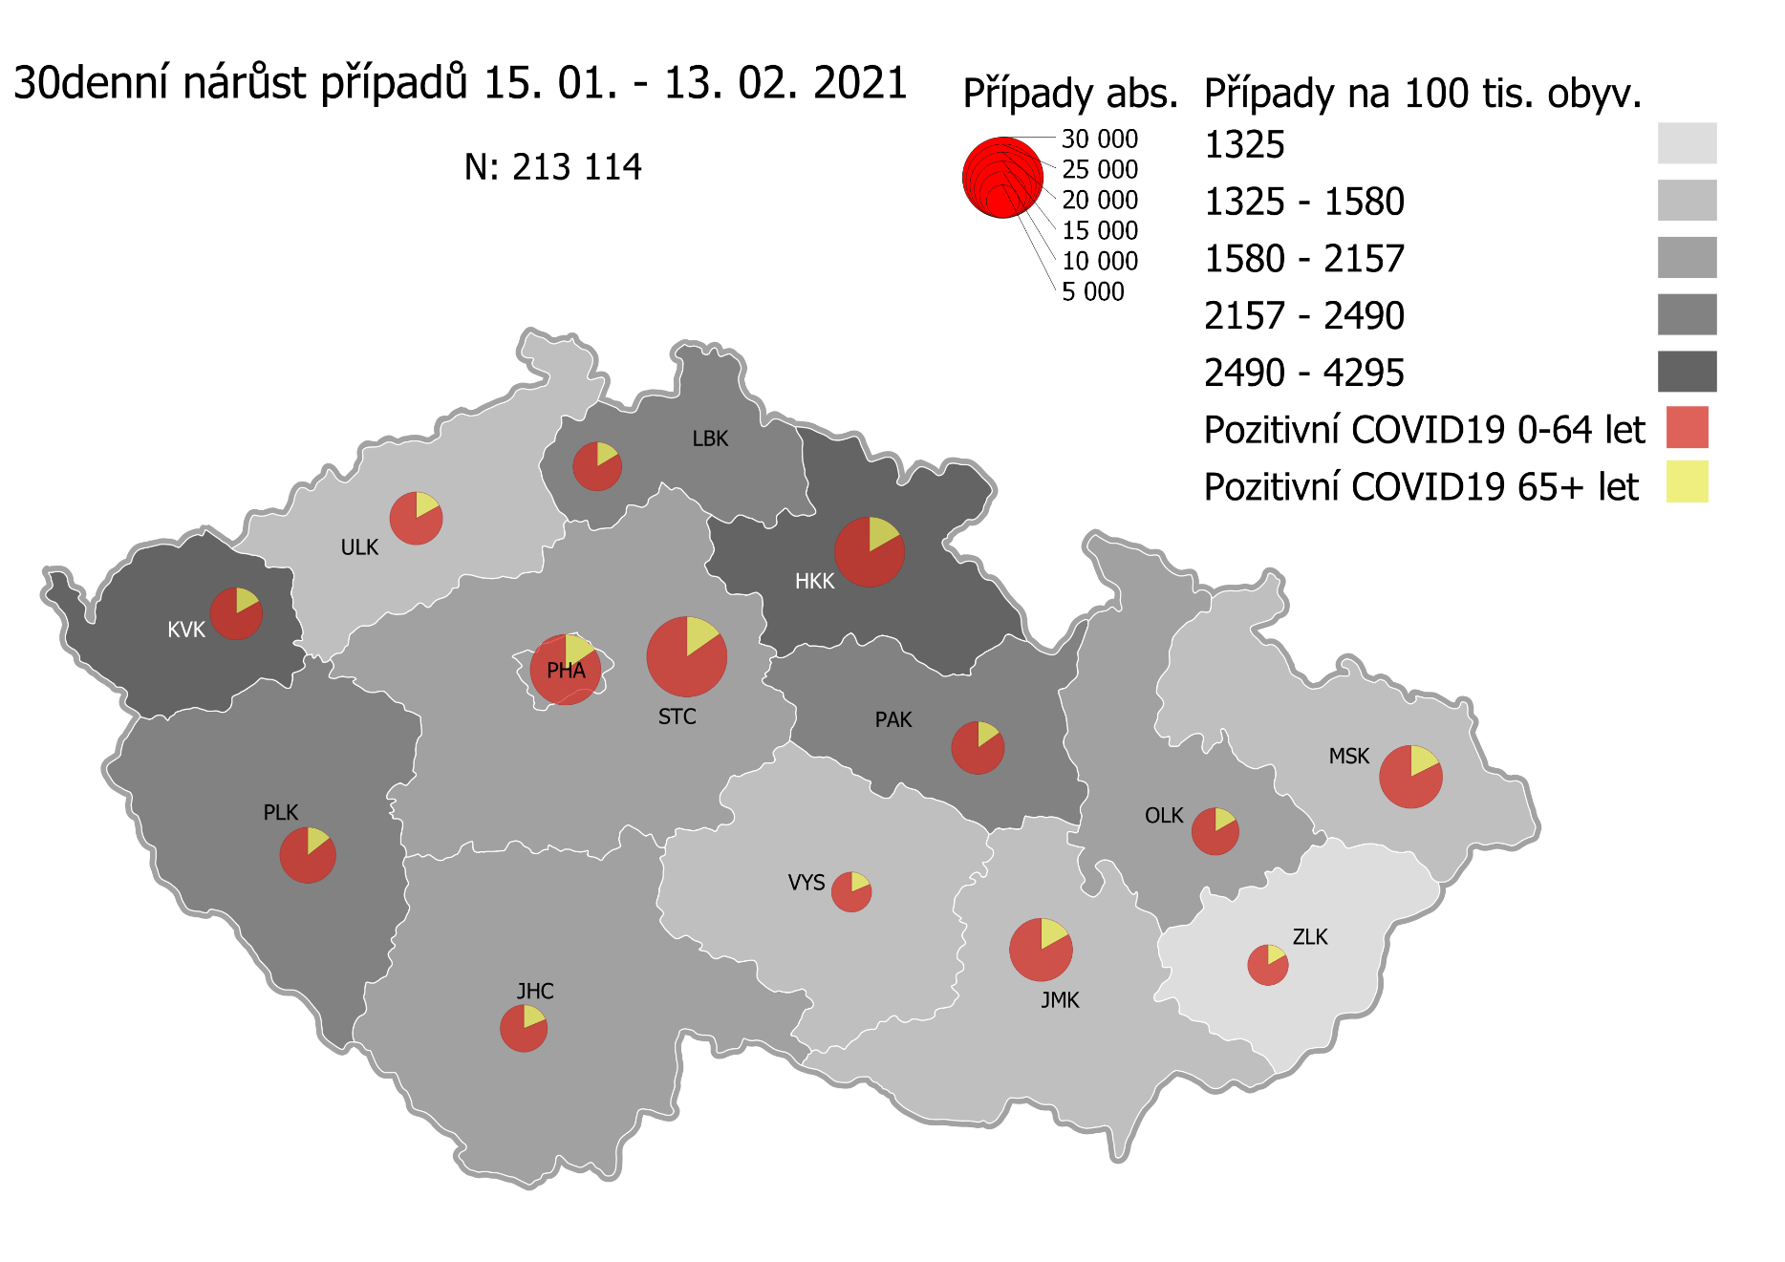
Kumulativní počet pozitivních pacientů COVID-19 v krajích ČR dle bydliště absolutně a na 100 tis. obyvatel
ke dni | 2/14/21
KÓD NUTS3 | Název kraje | Zkratka NUTS3 | Pozitivní COVID19 | Obyvatelstvo 1. 1. 2020 | Na 100 000 obyvatel | Nárůst za 7 dní (v %) | Nárůst za 7 dní na 100 000 obyvatel | Nárůst COVDI19 7 dní zpětně | z toho 08.02 | z toho 09.02 | z toho 10.02 | z toho 11.02 | z toho 12.02 | z toho 13.02 | z toho 14.02
CZ010 | Hlavní město Praha | PHA | 121,420 | 1,324,277 | 9,168.8 | 5.8% | 505.3 | 6,692 | 1,170 | 1,147 | 989 | 1,108 | 986 | 826 | 466
CZ020 | Středočeský kraj | STC | 144,924 | 1,385,141 | 10,462.8 | 5.9% | 586.1 | 8,119 | 1,236 | 1,442 | 1,550 | 1,352 | 1,208 | 964 | 367
CZ031 | Jihočeský kraj | JHC | 60,714 | 644,083 | 9,426.4 | 4.3% | 387.8 | 2,498 | 342 | 453 | 474 | 607 | 410 | 155 | 57
CZ032 | Plzeňský kraj | PLK | 59,341 | 589,899 | 10,059.5 | 7.7% | 721.6 | 4,257 | 621 | 850 | 685 | 798 | 846 | 307 | 150
CZ041 | Karlovarský kraj | KVK | 31,939 | 294,664 | 10,839.1 | 10.3% | 1,013.0 | 2,985 | 148 | 774 | 700 | 443 | 646 | 240 | 34
CZ042 | Ústecký kraj | ULK | 72,013 | 820,965 | 8,771.8 | 5.2% | 435.8 | 3,578 | 424 | 707 | 625 | 563 | 544 | 467 | 248
CZ051 | Liberecký kraj | LBK | 51,095 | 443,690 | 11,515.9 | 5.9% | 643.2 | 2,854 | 511 | 487 | 486 | 486 | 507 | 240 | 137
CZ052 | Královéhradecký kraj | HKK | 76,473 | 551,647 | 13,862.7 | 7.7% | 996.5 | 5,497 | 713 | 1,000 | 1,037 | 980 | 677 | 681 | 409
CZ053 | Pardubický kraj | PAK | 59,388 | 522,662 | 11,362.6 | 6.5% | 688.6 | 3,599 | 616 | 651 | 623 | 553 | 596 | 329 | 231
CZ063 | Kraj Vysočina | VYS | 53,324 | 509,813 | 10,459.5 | 3.4% | 347.4 | 1,771 | 310 | 365 | 319 | 252 | 291 | 157 | 77
CZ064 | Jihomoravský kraj | JMK | 101,691 | 1,191,989 | 8,531.2 | 4.4% | 360.7 | 4,300 | 640 | 907 | 731 | 685 | 870 | 155 | 312
CZ071 | Olomoucký kraj | OLK | 62,555 | 632,015 | 9,897.7 | 3.7% | 357.4 | 2,259 | 381 | 489 | 411 | 375 | 408 | 98 | 97
CZ072 | Zlínský kraj | ZLK | 66,554 | 582,555 | 11,424.5 | 2.0% | 220.1 | 1,282 | 140 | 274 | 246 | 188 | 227 | 133 | 74
CZ080 | Moravskoslezský kraj | MSK | 127,297 | 1,200,539 | 10,603.3 | 2.9% | 298.7 | 3,586 | 508 | 712 | 640 | 608 | 582 | 366 | 170
CZ088 | Neurčeno |  | 812 |  |  | 2.0% |  | 16 | 2 | 2 | 1 | 4 | 3 | 3 | 1
CZ099 | Cizinci bez pobytu v ČR |  | 1,320 |  |  | 3.9% |  | 50 | 10 | 10 | 8 | 3 | 12 | 5 | 2

CZ | Česká republika | ČR | 1,090,860 | 10,693,939 | 10,200.7 | 5.1% | 498.8 | 53,343 | 7,772 | 10,270 | 9,525 | 9,005 | 8,813 | 5,126 | 2,832
KÓD NUTS3 | Název kraje | Zkratka NUTS3 | z toho ve věku 65+ | z toho obyv. 65+ | na 100 000 obyv. 65+ | Nárůst za 7 dní (65+ v %) | Nárůst za 7 dní na 100 000 obyv. 65+ | Nárůst COVDI19 7 dní zpětně | z toho 65+ 08.02 | z toho 65+ 09.02 | z toho 65+ 10.02 | z toho 65+ 11.02 | z toho 65+ 12.02 | z toho 65+ 13.02 | z toho 65+ 14.02
CZ010 | Hlavní město Praha | PHA | 18,043 | 251,166 | 7,183.7 | 5.3% | 363.5 | 913 | 147 | 165 | 133 | 154 | 145 | 110 | 59
CZ020 | Středočeský kraj | STC | 22,197 | 255,825 | 8,676.6 | 5.1% | 417.5 | 1,068 | 161 | 196 | 199 | 195 | 151 | 131 | 35
CZ031 | Jihočeský kraj | JHC | 10,743 | 131,832 | 8,149.0 | 4.3% | 332.2 | 438 | 51 | 75 | 71 | 118 | 86 | 24 | 13
CZ032 | Plzeňský kraj | PLK | 9,618 | 119,690 | 8,035.8 | 6.4% | 482.1 | 577 | 78 | 101 | 101 | 110 | 108 | 49 | 30
CZ041 | Karlovarský kraj | KVK | 6,180 | 60,178 | 10,269.5 | 9.2% | 867.4 | 522 | 30 | 134 | 108 | 76 | 127 | 44 | 3
CZ042 | Ústecký kraj | ULK | 12,696 | 161,527 | 7,860.0 | 4.3% | 326.3 | 527 | 70 | 85 | 91 | 76 | 84 | 71 | 50
CZ051 | Liberecký kraj | LBK | 8,424 | 89,906 | 9,369.8 | 5.4% | 480.5 | 432 | 94 | 68 | 77 | 66 | 68 | 33 | 26
CZ052 | Královéhradecký kraj | HKK | 13,711 | 119,407 | 11,482.6 | 6.3% | 680.9 | 813 | 89 | 146 | 143 | 168 | 105 | 92 | 70
CZ053 | Pardubický kraj | PAK | 9,510 | 106,085 | 8,964.5 | 5.4% | 461.0 | 489 | 93 | 92 | 79 | 64 | 91 | 28 | 42
CZ063 | Kraj Vysočina | VYS | 9,646 | 104,291 | 9,249.1 | 3.1% | 280.0 | 292 | 49 | 47 | 47 | 52 | 48 | 26 | 23
CZ064 | Jihomoravský kraj | JMK | 17,306 | 238,620 | 7,252.5 | 4.0% | 279.5 | 667 | 104 | 130 | 104 | 110 | 130 | 35 | 54
CZ071 | Olomoucký kraj | OLK | 10,258 | 130,935 | 7,834.4 | 3.6% | 271.1 | 355 | 57 | 73 | 81 | 59 | 61 | 13 | 11
CZ072 | Zlínský kraj | ZLK | 10,967 | 121,339 | 9,038.3 | 1.7% | 154.1 | 187 | 17 | 40 | 47 | 23 | 32 | 20 | 8
CZ080 | Moravskoslezský kraj | MSK | 21,638 | 240,829 | 8,984.8 | 2.8% | 245.0 | 590 | 84 | 112 | 103 | 118 | 89 | 51 | 33
CZ088 | Neurčeno |  | 86 |  |  | 1.2% |  | 1 | 0 | 0 | 0 | 0 | 1 | 0 | 0
CZ099 | Cizinci bez pobytu v ČR |  | 24 |  |  | 0.0% |  | 0 | 0 | 0 | 0 | 0 | 0 | 0 | 0

CZ | Česká republika | ČR | 181,047 | 2,131,630 | 8,493.4 | 4.5% | 369.2 | 7,871 | 1,124 | 1,464 | 1,384 | 1,389 | 1,326 | 727 | 457
KÓD NUTS3 | Název kraje | Zkratka NUTS3 | z toho ve věku 0-5 let | z toho obyv. 0-5 let | na 100 000 obyv. 0-5 let | Nárůst za 7 dní (0-5 let v %) | Nárůst za 7 dní na 100 000 obyv. 0-5 let | Nárůst COVDI19 7 dní zpětně | z toho 0-5 let 08.02 | z toho 0-5 let 09.02 | z toho 0-5 let 10.02 | z toho 0-5 let 11.02 | z toho 0-5 let 12.02 | z toho 0-5 let 13.02 | z toho 0-5 let 14.02
CZ010 | Hlavní město Praha | PHA | 3,895 | 89,638 | 4,345.3 | 9.1% | 361.5 | 324 | 48 | 52 | 52 | 57 | 55 | 41 | 19
CZ020 | Středočeský kraj | STC | 4,975 | 96,527 | 5,154.0 | 8.1% | 384.3 | 371 | 55 | 79 | 63 | 61 | 56 | 42 | 15
CZ031 | Jihočeský kraj | JHC | 1,439 | 40,283 | 3,572.2 | 6.4% | 213.5 | 86 | 14 | 11 | 14 | 21 | 22 | 4 | 0
CZ032 | Plzeňský kraj | PLK | 1,642 | 36,259 | 4,528.5 | 12.0% | 485.4 | 176 | 25 | 38 | 27 | 28 | 45 | 9 | 4
CZ041 | Karlovarský kraj | KVK | 863 | 16,577 | 5,206.0 | 13.1% | 603.2 | 100 | 1 | 27 | 29 | 14 | 17 | 12 | 0
CZ042 | Ústecký kraj | ULK | 1,768 | 49,718 | 3,556.1 | 8.1% | 265.5 | 132 | 12 | 30 | 21 | 26 | 19 | 14 | 10
CZ051 | Liberecký kraj | LBK | 1,574 | 28,292 | 5,563.4 | 5.7% | 300.4 | 85 | 14 | 5 | 16 | 18 | 15 | 11 | 6
CZ052 | Královéhradecký kraj | HKK | 2,549 | 33,422 | 7,626.7 | 12.0% | 819.8 | 274 | 36 | 46 | 62 | 42 | 28 | 27 | 33
CZ053 | Pardubický kraj | PAK | 1,782 | 32,984 | 5,402.6 | 9.2% | 454.8 | 150 | 36 | 16 | 26 | 22 | 35 | 9 | 6
CZ063 | Kraj Vysočina | VYS | 925 | 31,857 | 2,903.6 | 5.7% | 157.0 | 50 | 5 | 16 | 8 | 6 | 11 | 2 | 2
CZ064 | Jihomoravský kraj | JMK | 2,287 | 79,619 | 2,872.4 | 7.3% | 195.9 | 156 | 19 | 24 | 25 | 25 | 36 | 4 | 23
CZ071 | Olomoucký kraj | OLK | 1,514 | 38,976 | 3,884.4 | 5.3% | 195.0 | 76 | 8 | 23 | 8 | 15 | 19 | 0 | 3
CZ072 | Zlínský kraj | ZLK | 2,081 | 35,087 | 5,931.0 | 2.6% | 151.1 | 53 | 8 | 14 | 9 | 4 | 9 | 3 | 6
CZ080 | Moravskoslezský kraj | MSK | 3,032 | 71,917 | 4,216.0 | 3.7% | 150.2 | 108 | 13 | 26 | 17 | 18 | 15 | 10 | 9
CZ088 | Neurčeno |  | 31 |  |  | 0.0% |  | 0 | 0 | 0 | 0 | 0 | 0 | 0 | 0
CZ099 | Cizinci bez pobytu v ČR |  | 7 |  |  | 0.0% |  | 0 | 0 | 0 | 0 | 0 | 0 | 0 | 0
CZ | Česká republika | ČR | 30,364 | 681,156 | 4,457.7 | 7.6% | 314.3 | 2,141 | 294 | 407 | 377 | 357 | 382 | 188 | 136
KÓD NUTS3 | Název kraje | Zkratka NUTS3 | z toho ve věku 6-15 let | z toho obyv. 6-15 let | na 100 000 obyv. 6-15 let | Nárůst za 7 dní (6-15 let v %) | Nárůst za 7 dní na 100 000 obyv. 6-15 let | Nárůst COVDI19 7 dní zpětně | z toho 6-15 let 08.02 | z toho 6-15 let 09.02 | z toho 6-15 let 10.02 | z toho 6-15 let 11.02 | z toho 6-15 let 12.02 | z toho 6-15 let 13.02 | z toho 6-15 let 14.02
CZ010 | Hlavní město Praha | PHA | 9,690 | 131,513 | 7,368.1 | 8.3% | 563.4 | 741 | 117 | 133 | 119 | 109 | 93 | 113 | 57
CZ020 | Středočeský kraj | STC | 13,482 | 163,398 | 8,251.0 | 7.3% | 561.8 | 918 | 134 | 146 | 158 | 148 | 156 | 130 | 46
CZ031 | Jihočeský kraj | JHC | 4,375 | 67,758 | 6,456.8 | 6.1% | 369.0 | 250 | 37 | 43 | 40 | 73 | 36 | 17 | 4
CZ032 | Plzeňský kraj | PLK | 4,568 | 60,678 | 7,528.3 | 9.5% | 655.9 | 398 | 44 | 91 | 58 | 78 | 92 | 21 | 14
CZ041 | Karlovarský kraj | KVK | 2,193 | 30,869 | 7,104.2 | 13.0% | 819.6 | 253 | 4 | 69 | 71 | 37 | 44 | 28 | 0
CZ042 | Ústecký kraj | ULK | 5,106 | 90,219 | 5,659.6 | 7.0% | 370.2 | 334 | 43 | 76 | 62 | 48 | 41 | 43 | 21
CZ051 | Liberecký kraj | LBK | 4,682 | 48,396 | 9,674.4 | 6.4% | 582.7 | 282 | 42 | 41 | 39 | 62 | 63 | 24 | 11
CZ052 | Královéhradecký kraj | HKK | 6,542 | 57,779 | 11,322.5 | 10.0% | 1,026.3 | 593 | 78 | 110 | 107 | 88 | 73 | 76 | 61
CZ053 | Pardubický kraj | PAK | 4,891 | 54,972 | 8,897.3 | 7.8% | 640.3 | 352 | 52 | 60 | 62 | 60 | 65 | 32 | 21
CZ063 | Kraj Vysočina | VYS | 3,284 | 52,247 | 6,285.5 | 3.9% | 237.3 | 124 | 25 | 26 | 19 | 18 | 18 | 14 | 4
CZ064 | Jihomoravský kraj | JMK | 6,187 | 122,670 | 5,043.6 | 7.2% | 340.8 | 418 | 57 | 87 | 71 | 64 | 93 | 10 | 36
CZ071 | Olomoucký kraj | OLK | 4,436 | 65,697 | 6,752.2 | 4.1% | 264.9 | 174 | 41 | 37 | 27 | 22 | 30 | 7 | 10
CZ072 | Zlínský kraj | ZLK | 4,882 | 58,614 | 8,329.1 | 1.8% | 150.1 | 88 | 8 | 17 | 13 | 20 | 6 | 14 | 10
CZ080 | Moravskoslezský kraj | MSK | 8,692 | 123,284 | 7,050.4 | 3.2% | 216.6 | 267 | 42 | 45 | 43 | 40 | 50 | 34 | 13
CZ088 | Neurčeno |  | 9 |  |  | 0.0% |  | 0 | 0 | 0 | 0 | 0 | 0 | 0 | 0
CZ099 | Cizinci bez pobytu v ČR |  | 12 |  |  | 9.1% |  | 1 | 0 | 0 | 0 | 0 | 1 | 0 | 0
CZ | Česká republika | ČR | 83,031 | 1,128,094 | 7,360.3 | 6.7% | 460.3 | 5,193 | 724 | 981 | 889 | 867 | 861 | 563 | 308
KÓD NUTS3 | Název kraje | Zkratka NUTS3 | z toho ve věku 16-19 let | z toho obyv. 16-19 let | na 100 000 obyv. 16-19 let | Nárůst za 7 dní (16-19 let v %) | Nárůst za 7 dní na 100 000 obyv. 16-19 let | Nárůst COVDI19 7 dní zpětně | z toho 16-19 let 08.02 | z toho 16-19 let 09.02 | z toho 16-19 let 10.02 | z toho 16-19 let 11.02 | z toho 16-19 let 12.02 | z toho 16-19 let 13.02 | z toho 16-19 let 14.02
CZ010 | Hlavní město Praha | PHA | 4,131 | 39,781 | 10,384.4 | 5.4% | 532.9 | 212 | 33 | 30 | 35 | 29 | 32 | 37 | 16
CZ020 | Středočeský kraj | STC | 5,703 | 50,226 | 11,354.7 | 4.9% | 533.6 | 268 | 35 | 57 | 45 | 42 | 39 | 33 | 17
CZ031 | Jihočeský kraj | JHC | 2,197 | 23,342 | 9,412.2 | 4.1% | 372.7 | 87 | 5 | 17 | 20 | 22 | 14 | 9 | 0
CZ032 | Plzeňský kraj | PLK | 1,980 | 20,545 | 9,637.4 | 5.8% | 530.5 | 109 | 15 | 17 | 20 | 23 | 23 | 9 | 2
CZ041 | Karlovarský kraj | KVK | 958 | 10,990 | 8,717.0 | 10.6% | 837.1 | 92 | 1 | 20 | 29 | 16 | 19 | 7 | 0
CZ042 | Ústecký kraj | ULK | 2,553 | 31,824 | 8,022.2 | 4.8% | 367.6 | 117 | 10 | 16 | 23 | 23 | 21 | 19 | 5
CZ051 | Liberecký kraj | LBK | 1,953 | 16,399 | 11,909.3 | 5.2% | 585.4 | 96 | 17 | 18 | 8 | 22 | 20 | 8 | 3
CZ052 | Královéhradecký kraj | HKK | 2,682 | 19,988 | 13,418.1 | 7.1% | 885.5 | 177 | 18 | 34 | 32 | 26 | 25 | 34 | 8
CZ053 | Pardubický kraj | PAK | 2,094 | 19,021 | 11,008.9 | 5.1% | 536.2 | 102 | 18 | 15 | 20 | 19 | 12 | 10 | 8
CZ063 | Kraj Vysočina | VYS | 1,859 | 18,797 | 9,889.9 | 3.6% | 340.5 | 64 | 13 | 9 | 15 | 12 | 5 | 6 | 4
CZ064 | Jihomoravský kraj | JMK | 3,043 | 40,581 | 7,498.6 | 4.0% | 285.8 | 116 | 19 | 30 | 24 | 17 | 14 | 2 | 10
CZ071 | Olomoucký kraj | OLK | 2,111 | 22,707 | 9,296.7 | 3.3% | 295.1 | 67 | 12 | 10 | 11 | 14 | 14 | 5 | 1
CZ072 | Zlínský kraj | ZLK | 2,442 | 20,976 | 11,641.9 | 1.3% | 152.6 | 32 | 5 | 4 | 9 | 5 | 4 | 4 | 1
CZ080 | Moravskoslezský kraj | MSK | 4,393 | 43,805 | 10,028.5 | 2.9% | 283.1 | 124 | 19 | 32 | 16 | 13 | 25 | 14 | 5
CZ088 | Neurčeno |  | 24 |  |  | 0.0% |  | 0 | 0 | 0 | 0 | 0 | 0 | 0 | 0
CZ099 | Cizinci bez pobytu v ČR |  | 28 |  |  | 0.0% |  | 0 | 0 | 0 | 0 | 0 | 0 | 0 | 0
CZ | Česká republika | ČR | 38,151 | 378,982 | 10,066.7 | 4.6% | 438.8 | 1,663 | 220 | 309 | 307 | 283 | 267 | 197 | 80

 |  |  |  | Mapa výskytu COVID-19 v krajích ČR
 |  |  |  | Počet pozitivních pacientů kumulativně v krajích bydliště v ČR na 100 tis. obyvatel a absolutně z dat |  |  |  |  |  |  |  |  |  |  | ke dni 13.02.2021 23:59

Mapa_okresy_vývoj
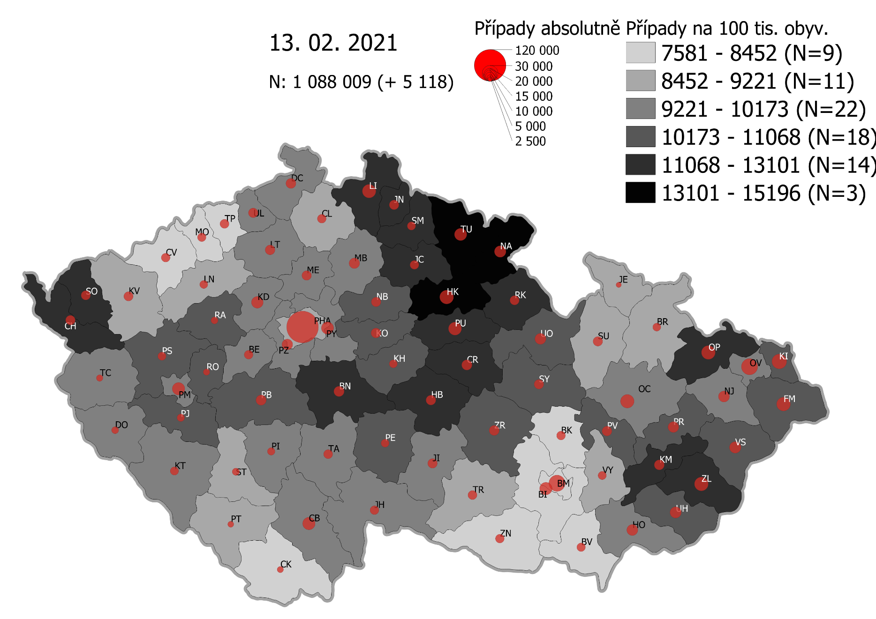
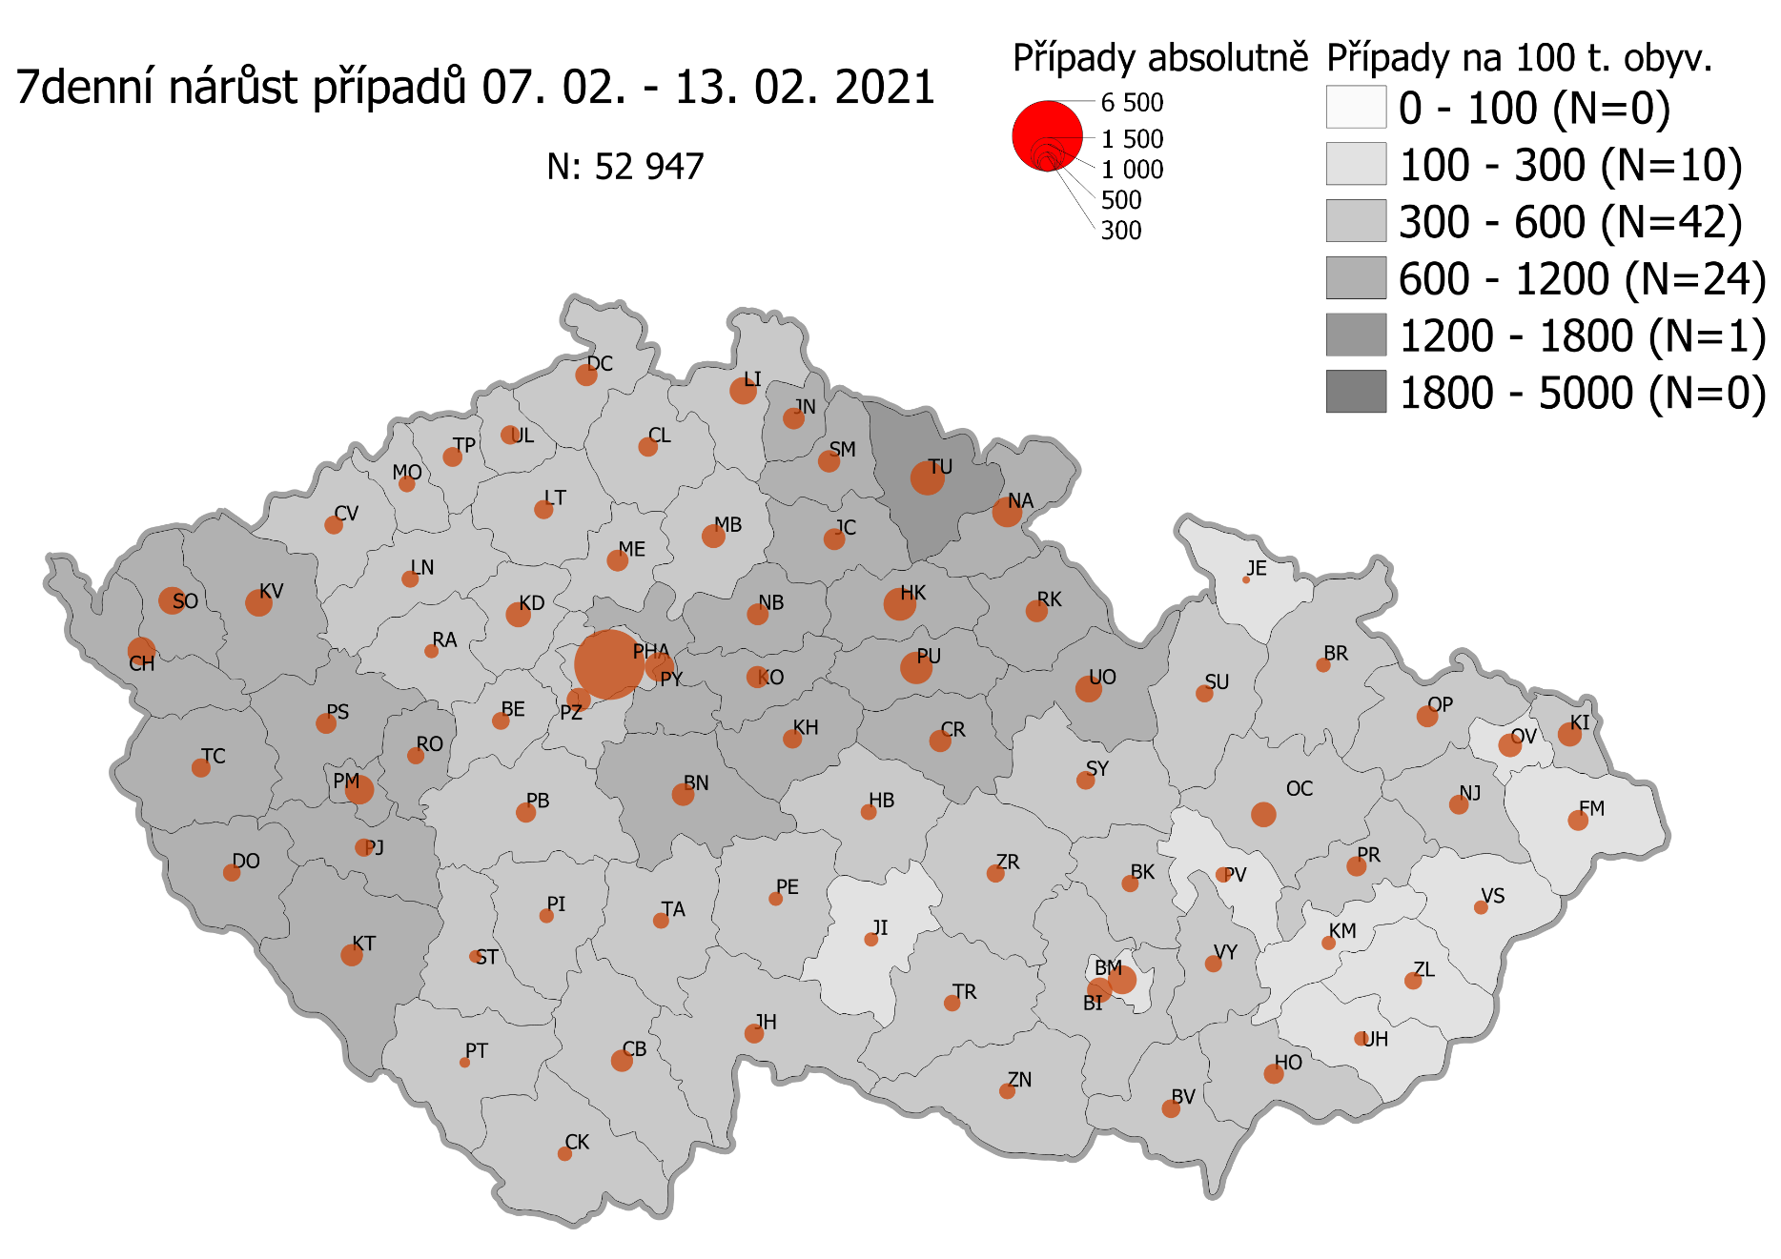
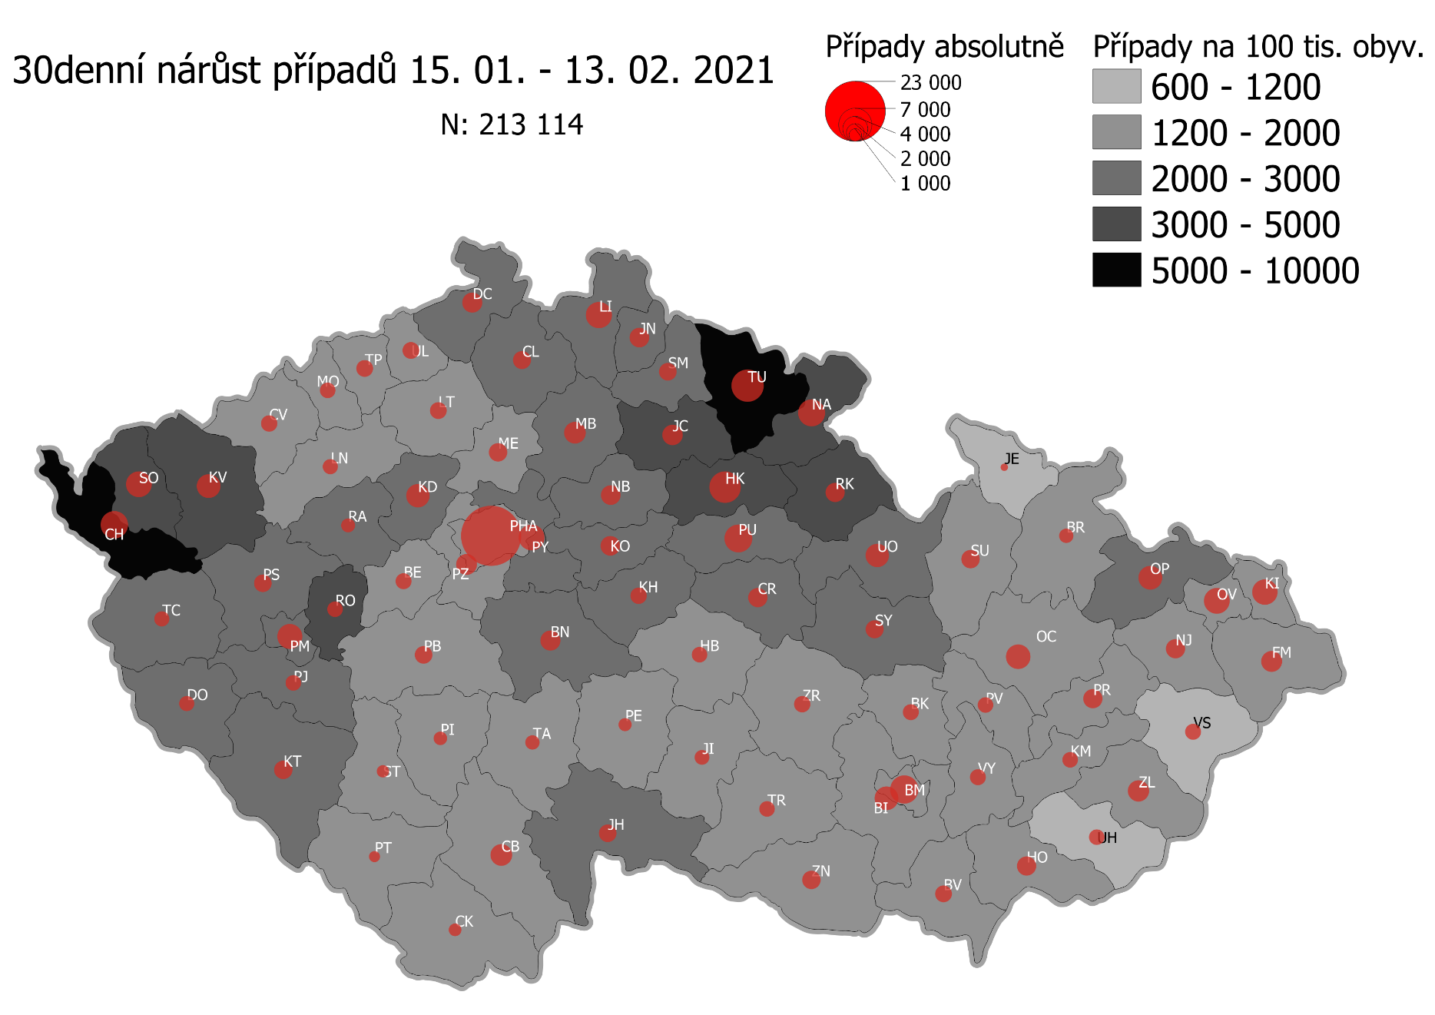
Pořadí okresů dle kumulativní incidence COVID-19 ke dni |  |  |  |  |  | 14.02.2021 23:59
KÓD LAU1 | Zkratka kraje název okresu (LAU1) | Zkratka LAU1 | Počet obyvatel | Připady COVID-19 | Celkem na 100 tisíc obyvatel | Nárůst COVDI19 30 dní zpětně | za 30 dní na 100 tisíc obyvatel | Nárůst COVDI19 7 dní zpětně | za 7 dní na 100 tisíc obyvatel
CZ0525 | HKK - Trutnov | TU | 117,978 | 18,011 | 15,266.4 | 6,563 | 5,562.9 | 1,590 | 1,347.7
CZ0523 | HKK - Náchod | NA | 109,958 | 15,956 | 14,511.0 | 4,696 | 4,270.7 | 1,093 | 994.0
CZ0521 | HKK - Hradec Králové | HK | 164,283 | 22,815 | 13,887.6 | 6,416 | 3,905.5 | 1,524 | 927.7
CZ0524 | HKK - Rychnov nad Kněžnou | RK | 79,383 | 10,461 | 13,177.9 | 2,372 | 2,988.0 | 634 | 798.7
CZ0805 | MSK - Opava | OP | 176,236 | 22,982 | 13,040.5 | 3,407 | 1,933.2 | 661 | 375.1
CZ0201 | STC - Benešov | BN | 99,414 | 12,748 | 12,823.1 | 2,516 | 2,530.8 | 732 | 736.3
CZ0513 | LBK - Liberec | LI | 175,626 | 22,050 | 12,555.1 | 4,339 | 2,470.6 | 986 | 561.4
CZ0631 | VYS - Havlíčkův Brod | HB | 94,915 | 11,788 | 12,419.5 | 1,464 | 1,542.4 | 346 | 364.5
CZ0531 | PAK - Chrudim | CR | 104,613 | 12,940 | 12,369.4 | 2,328 | 2,225.3 | 679 | 649.1
CZ0411 | KVK - Cheb | CH | 91,634 | 11,211 | 12,234.5 | 4,676 | 5,102.9 | 1,029 | 1,122.9
CZ0512 | LBK - Jablonec nad Nisou | JN | 90,667 | 10,898 | 12,019.8 | 2,371 | 2,615.1 | 647 | 713.6
CZ0724 | ZLK - Zlín | ZL | 191,652 | 22,767 | 11,879.3 | 2,733 | 1,426.0 | 441 | 230.1
CZ0413 | KVK - Sokolov | SO | 88,212 | 10,369 | 11,754.6 | 4,209 | 4,771.5 | 1,008 | 1,142.7
CZ0532 | PAK - Pardubice | PU | 175,441 | 20,589 | 11,735.6 | 4,890 | 2,787.3 | 1,473 | 839.6
CZ0514 | LBK - Semily | SM | 74,097 | 8,610 | 11,619.9 | 1,978 | 2,669.5 | 677 | 913.7
CZ0721 | ZLK - Kroměříž | KM | 105,343 | 12,222 | 11,602.1 | 1,509 | 1,432.5 | 275 | 261.1
CZ0522 | HKK - Jičín | JC | 80,045 | 9,230 | 11,531.0 | 2,568 | 3,208.2 | 656 | 819.5
CZ0204 | STC - Kolín | KO | 102,623 | 11,387 | 11,096.0 | 2,401 | 2,339.6 | 673 | 655.8
CZ0722 | ZLK - Uherské Hradiště | UH | 142,226 | 15,756 | 11,078.1 | 1,535 | 1,079.3 | 290 | 203.9
CZ020B | STC - Příbram | PB | 115,104 | 12,735 | 11,063.9 | 1,928 | 1,675.0 | 549 | 477.0
CZ0723 | ZLK - Vsetín | VS | 143,334 | 15,809 | 11,029.5 | 1,533 | 1,069.5 | 276 | 192.6
CZ0324 | PLK - Plzeň-jih | PJ | 63,488 | 6,921 | 10,901.3 | 1,546 | 2,435.1 | 452 | 711.9
CZ0714 | OLK - Přerov | PR | 129,512 | 14,116 | 10,899.4 | 2,269 | 1,752.0 | 565 | 436.3
CZ0633 | VYS - Pelhřimov | PE | 72,302 | 7,864 | 10,876.6 | 1,089 | 1,506.2 | 283 | 391.4
CZ0208 | STC - Nymburk | NB | 100,886 | 10,883 | 10,787.4 | 2,442 | 2,420.6 | 640 | 634.4
CZ0713 | OLK - Prostějov | PV | 108,646 | 11,674 | 10,745.0 | 1,456 | 1,340.1 | 330 | 303.7
CZ0205 | STC - Kutná Hora | KH | 75,828 | 8,100 | 10,682.1 | 1,649 | 2,174.7 | 500 | 659.4
CZ0534 | PAK - Ústí nad Orlicí | UO | 138,275 | 14,756 | 10,671.5 | 3,362 | 2,431.4 | 971 | 702.2
CZ0326 | PLK - Rokycany | RO | 49,349 | 5,262 | 10,662.8 | 1,501 | 3,041.6 | 409 | 828.8
CZ020C | STC - Rakovník | RA | 55,562 | 5,915 | 10,645.8 | 1,197 | 2,154.4 | 281 | 505.7
CZ0533 | PAK - Svitavy | SY | 104,333 | 11,103 | 10,641.9 | 1,990 | 1,907.4 | 476 | 456.2
CZ0803 | MSK - Karviná | KI | 246,324 | 26,159 | 10,619.8 | 3,928 | 1,594.6 | 787 | 319.5
CZ0635 | VYS - Žďár nad Sázavou | ZR | 118,158 | 12,509 | 10,586.7 | 1,644 | 1,391.4 | 454 | 384.2
CZ0802 | MSK - Frýdek-Místek | FM | 214,660 | 22,649 | 10,551.1 | 2,660 | 1,239.2 | 587 | 273.5
CZ0325 | PLK - Plzeň-sever | PS | 79,979 | 8,279 | 10,351.5 | 1,953 | 2,441.9 | 613 | 766.5
CZ0313 | JHC - Jindřichův Hradec | JH | 90,692 | 9,239 | 10,187.2 | 1,893 | 2,087.3 | 530 | 584.4
CZ0806 | MSK - Ostrava-město | OV | 320,145 | 32,491 | 10,148.8 | 4,005 | 1,251.0 | 756 | 236.1
CZ0206 | STC - Mělník | ME | 109,302 | 11,075 | 10,132.5 | 2,119 | 1,938.7 | 657 | 601.1
CZ0207 | STC - Mladá Boleslav | MB | 130,365 | 13,199 | 10,124.7 | 2,870 | 2,201.5 | 777 | 596.0
CZ0209 | STC - Praha-východ | PY | 185,178 | 18,541 | 10,012.5 | 4,163 | 2,248.1 | 1,185 | 639.9
CZ0203 | STC - Kladno | KD | 166,483 | 16,572 | 9,954.2 | 3,427 | 2,058.5 | 868 | 521.4
CZ0804 | MSK - Nový Jičín | NJ | 151,577 | 15,080 | 9,948.7 | 2,307 | 1,522.0 | 504 | 332.5
CZ0323 | PLK - Plzeň-město | PM | 194,280 | 19,322 | 9,945.4 | 3,952 | 2,034.2 | 1,198 | 616.6
CZ0314 | JHC - Písek | PI | 71,587 | 7,111 | 9,933.4 | 1,156 | 1,614.8 | 294 | 410.7
CZ0423 | ULK - Litoměřice | LT | 119,668 | 11,731 | 9,803.0 | 1,789 | 1,495.0 | 506 | 422.8
CZ0645 | JMK - Hodonín | HO | 153,943 | 15,071 | 9,790.0 | 2,234 | 1,451.2 | 567 | 368.3
CZ0202 | STC - Beroun | BE | 95,058 | 9,287 | 9,769.8 | 1,601 | 1,684.2 | 409 | 430.3
CZ0322 | PLK - Klatovy | KT | 86,405 | 8,417 | 9,741.3 | 2,131 | 2,466.3 | 656 | 759.2
CZ020A | STC - Praha-západ | PZ | 149,338 | 14,481 | 9,696.8 | 2,742 | 1,836.1 | 848 | 567.8
CZ0632 | VYS - Jihlava | JI | 113,628 | 10,997 | 9,678.1 | 1,336 | 1,175.8 | 302 | 265.8
CZ0317 | JHC - Tábor | TA | 102,595 | 9,855 | 9,605.7 | 1,281 | 1,248.6 | 385 | 375.3
CZ0712 | OLK - Olomouc | OC | 235,472 | 22,595 | 9,595.6 | 3,825 | 1,624.4 | 873 | 370.7
CZ0311 | JHC - České Budějovice | CB | 195,903 | 18,780 | 9,586.4 | 2,820 | 1,439.5 | 651 | 332.3
CZ0327 | PLK - Tachov | TC | 54,336 | 5,202 | 9,573.8 | 1,498 | 2,756.9 | 494 | 909.2
CZ0321 | PLK - Domažlice | DO | 62,062 | 5,938 | 9,567.9 | 1,398 | 2,252.6 | 435 | 700.9
CZ0427 | ULK - Ústí nad Labem | UL | 119,338 | 11,356 | 9,515.8 | 1,853 | 1,552.7 | 531 | 445.0
CZ0421 | ULK - Děčín | DC | 129,542 | 12,297 | 9,492.7 | 2,554 | 1,971.6 | 716 | 552.7
CZ0511 | LBK - Česká Lípa | CL | 103,300 | 9,536 | 9,231.4 | 2,033 | 1,968.1 | 544 | 526.6
CZ0646 | JMK - Vyškov | VY | 92,280 | 8,473 | 9,181.8 | 1,576 | 1,707.8 | 422 | 457.3
CZ0634 | VYS - Třebíč | TR | 110,810 | 10,165 | 9,173.4 | 1,524 | 1,375.3 | 386 | 348.3
CZ0100 | PHA - Praha | PH | 1,324,277 | 121,420 | 9,168.8 | 22,874 | 1,727.3 | 6,692 | 505.3
CZ0316 | JHC - Strakonice | ST | 70,772 | 6,396 | 9,037.5 | 963 | 1,360.7 | 221 | 312.3
CZ0412 | KVK - Karlovy Vary | KV | 114,818 | 10,358 | 9,021.2 | 3,512 | 3,058.8 | 948 | 825.7
CZ0315 | JHC - Prachatice | PT | 50,978 | 4,586 | 8,996.0 | 766 | 1,502.6 | 152 | 298.2
CZ0715 | OLK - Šumperk | SU | 120,417 | 10,812 | 8,978.8 | 2,093 | 1,738.1 | 410 | 340.5
CZ0424 | ULK - Louny | LN | 86,691 | 7,767 | 8,959.4 | 1,472 | 1,698.0 | 409 | 471.8
CZ0711 | OLK - Jeseník | JE | 37,968 | 3,358 | 8,844.3 | 348 | 916.6 | 81 | 213.3
CZ0801 | MSK - Bruntál | BR | 91,597 | 7,911 | 8,636.7 | 1,293 | 1,411.6 | 291 | 317.7
CZ0641 | JMK - Blansko | BK | 109,136 | 9,236 | 8,462.8 | 1,591 | 1,457.8 | 396 | 362.9
CZ0643 | JMK - Brno-venkov | BI | 224,642 | 18,984 | 8,450.8 | 3,482 | 1,550.0 | 886 | 394.4
CZ0642 | JMK - Brno-město | BM | 381,346 | 31,656 | 8,301.1 | 4,978 | 1,305.4 | 1,179 | 309.2
CZ0647 | JMK - Znojmo | ZN | 114,351 | 9,425 | 8,242.2 | 2,043 | 1,786.6 | 363 | 317.4
CZ0425 | ULK - Most | MO | 111,708 | 9,035 | 8,088.1 | 1,532 | 1,371.4 | 377 | 337.5
CZ0426 | ULK - Teplice | TP | 129,072 | 10,195 | 7,898.7 | 1,807 | 1,400.0 | 544 | 421.5
CZ0312 | JHC - Český Krumlov | CK | 61,556 | 4,747 | 7,711.7 | 1,020 | 1,657.0 | 265 | 430.5
CZ0422 | ULK - Chomutov | CV | 124,946 | 9,632 | 7,708.9 | 1,706 | 1,365.4 | 495 | 396.2
CZ0644 | JMK - Břeclav | BV | 116,291 | 8,845 | 7,605.9 | 1,762 | 1,515.2 | 487 | 418.8
CZ088Y | Bydliště neurčeno |  |  | 842 | 0.0 | 72 | 0.0 | 16 | 0.0
CZ099Y | Cizinci bez trvalého pobytu |  |  | 1,320 | 0.0 | 151 | 0.0 | 50 | 0.0
Poznámka: Data obsahují počet případů vč. laboratorních pozitivit k danému datu neverifikovaných na KHS.

Mapa výskytu COVID-19 v ČR - základ modelu šíření nemoci
Počet pozitivních pacientů kumulativně v okresech bydliště ČR na 100 tis. obyvatel a absolutně z dat |  |  |  |  |  |  |  |  |  | ke dni 13.02.2021 23:59

